Feuil1
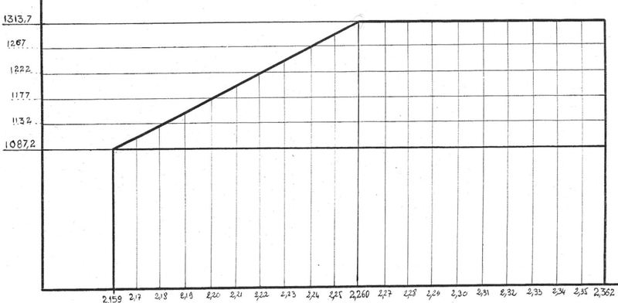
X | y
2.15 | #N/A | #N/A
2.16 | 1087.2 | 1087.2
2.17 | 1109.6 | 1087.2
2.18 | 1132 | 1087.2
2.19 | 1154.5 | 1087.2
2.2 | 1177 | 1087.2
2.21 | 1199.5 | 1087.2 | 1160
2.22 | 1222 | 1087.2
2.15 | #N/A | #N/A
2.16 | 1087.2 | 1087.2
2.17 | 1109.6 | 1087.2
2.18 | 1132 | 1087.2
2.19 | 1154.5 | 1087.2
2.2 | 1177 | 1087.2
2.21 | 1199.5 | 1087.2 | 1160
2.22 | 1222 | 1087.2
2.23 | 1244.5 | 1087.2
2.24 | 1267 | 1087.2
2.25 | 1290.35 | 1087.2
2.26 | 1313.7 | 1087.2
2.27 | 1313.7 | 1087.2
2.28 | 1313.7 | 1087.2
2.29 | 1313.7 | 1087.2
2.3 | 1313.7 | 1087.2 | 1180
2.31 | 1313.7 | 1087.2
2.32 | 1313.7 | 1087.2
2.33 | 1313.7 | 1087.2
2.34 | 1313.7 | 1087.2
2.35 | 1313.7 | 1087.2
2.36 | 1313.7 | 1087.2
2.23 | 1244.5 | 1087.2
2.24 | 1267 | 1087.2
2.25 | 1290.35 | 1087.2
2.26 | 1313.7 | 1087.2
2.27 | 1313.7 | 1087.2
2.28 | 1313.7 | 1087.2
2.29 | 1313.7 | 1087.2
2.3 | 1313.7 | 1087.2 | 1180
2.31 | 1313.7 | 1087.2
2.32 | 1313.7 | 1087.2
2.33 | 1313.7 | 1087.2
2.34 | 1313.7 | 1087.2
2.35 | 1313.7 | 1087.2
2.36 | 1313.7 | 1087.2

 | y

 | 1313.7
 | 1290.35
 | 1267
 | 1244.5
 | 1222
 | 1199.5
 | 1177
 | 1154.5
 | 1132
 | 1109.6
 | 1087.2

 |  | 2.15

 |  |  | 2.16 | 2.17 | 2.18 | 2.19 | 2.20 | 2.21 | 2.22 | 2.23 | 2.24 | 2.25 | 2.26 | 2.27 | 2.28 | 2.29 | 2.30 | 2.31 | 2.32 | 2.33 | 2.34 | 2.35 | 2.36

